Ficha técnica Abdominales 1min
ABDOMINALES 1 MINUTO |  |  |  | 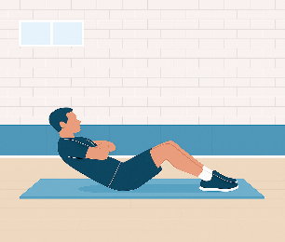
Objetivo | Evaluar la resistencia muscular de la zona abdominal mediante el número máximo de repeticiones correctamente ejecutadas en un minuto. Este test mide la capacidad de los músculos flexores del tronco para mantener esfuerzos repetidos en el tiempo, siendo un buen indicador de la condición física y estabilidad del core. | Aplicación práctica | Test útil en programas de condición física general, educación física y deportes de resistencia. Permite evaluar la capacidad de estabilización dinámica del tronco y el nivel de resistencia muscular abdominal. Ideal para seguimiento de progresos en la fuerza del core, así como para valorar el efecto de programas de entrenamiento funcional o preventivo de lesiones lumbares.
Procedimiento | 1. El participante se tumba en decúbito supino (boca arriba), con las rodillas flexionadas a 90° y los pies apoyados en el suelo. 2. Las manos se colocan cruzadas sobre el pecho o tocando los hombros (posición estandarizada). 3. Al oír la señal de inicio, realiza flexiones de tronco hasta que los codos toquen los muslos o se alcance una referencia marcada. 4. El tronco desciende hasta que los omóplatos tocan la colchoneta (posición inicial). 5. El evaluador cuenta las repeticiones válidas durante 60 segundos. 6. Solo se contabilizan los movimientos completos y controlados. 7. Se registra el número total de repeticiones válidas al final del test. |  | 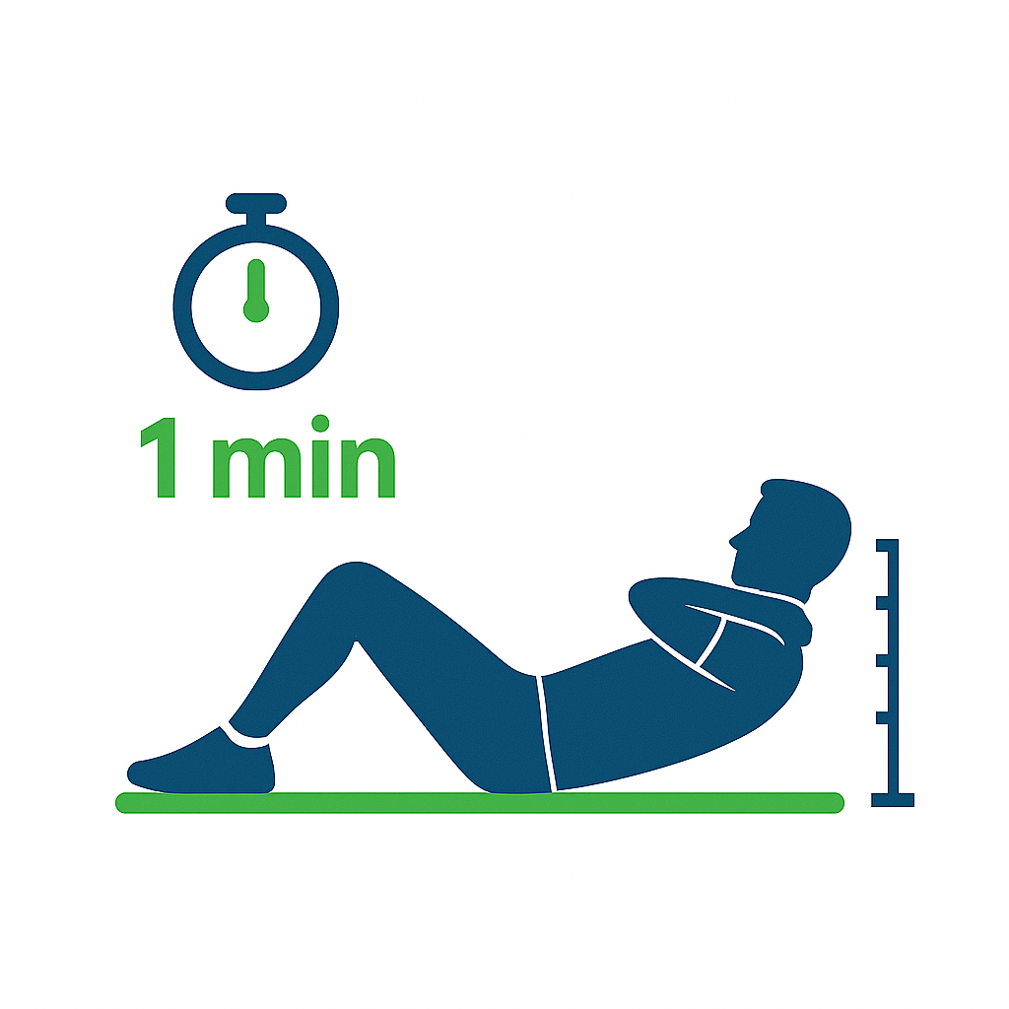
Material necesario | • Colchoneta o superficie cómoda y estable. • Cronómetro o temporizador con cuenta regresiva de 60 segundos. • Asistente/evaluador para contar repeticiones y sujetar los pies si es necesario. • Ropa deportiva cómoda. • Hoja de registro para anotar intentos y observaciones.

Observaciones técnicas | • Mantener ritmo constante; evitar tirones o balanceos. • No se permite despegar los pies del suelo. • Los codos deben contactar claramente con los muslos. • Controlar la respiración (exhalar en la subida, inhalar al bajar). • Detener el test si aparece dolor lumbar o cervical. • Repetir tras 5–7 minutos si se necesita una segunda medición.
Referencias
• American College of Sports Medicine (ACSM). Guidelines for Exercise Testing and Prescription. 11ª ed. (2021). • Baechle, T.R. & Earle, R.W. (2008). Essentials of Strength Training and Conditioning. NSCA, Human Kinetics. • Beashel, P. & Taylor, J. (1997). The World of Sport Examined. Thomas Nelson & Sons Ltd. • McGill, S. (2016). Low Back Disorders: Evidence-Based Prevention and Rehabilitation. Human Kinetics.

